Sheet2
11707.89165 | 117.131528 | 117 | 0.11666666667 | 0.14860833333 | 后
3907.10532 | 39.118422 | 39 | 0.11666666667 | 0.19737 | 前
 | 39.11719737
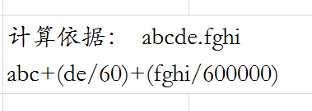
 | 117.117149

